Chrom
Cennik netto na 2020

Seria LS1912 z dźwignią sześcienną - chrom
Kod produktu | Nazwa | Cena zł netto
Plakietki centralne z dzwignią sześcienną
Plakietka 1-krotna, 1 dzwignia - chrom

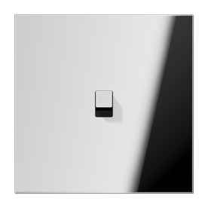

GCR12-0E22 | Plakietka 1-krotna, 1 dźwignia | 518.88 zł
K506EU | Mechanizm łącznika uniwersalny | 73.37 zł
GCR2981 | Ramka 1-krotna, chrom | 264.99 zł

Razem: |  | 857.24 zł
Plakietka 2-krotna, 2 dźwignie, pozioma - chrom

GCR12-200E22 | Plakietka 2-krotna, 1+1 dźwignia | 1,067.04 zł
K501EU | Mechanizm wyłącznika pojedyńczego | 73.37 zł
K501EU | Mechanizm wyłącznika pojedyńczego | 73.37 zł
GCR2982 | Ramka 2-krotna, chrom | 301.27 zł
Razem: |  | 1,515.05 zł
Plakietka 2-krotna, 2 dźwignie, pionowa - chrom
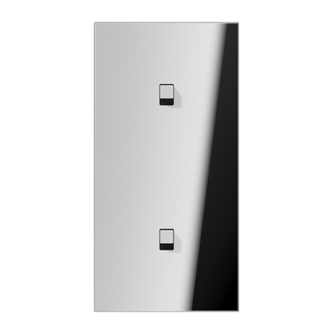

GCR12-20E22 | Plakietka 2-krotna, 1+1 dźwignia | 1,067.04 zł
K501EU | Mechanizm wyłącznika pojedyńczego | 73.37 zł
K501EU | Mechanizm wyłącznika pojedyńczego | 73.37 zł
GCR2982 | Ramka 2-krotna, chrom | 301.27 zł
Razem: |  | 1,515.05 zł
Plakietka 1-krotna, 2 dźwignie - chrom

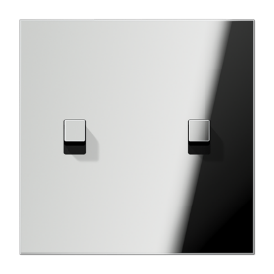

GCR12-5E22 | Plakietka 1-krotna, 2 dźwignie | 729.30 zł
K505EU | Mechanizm łącznika seryjny | 98.89 zł
GCR2981 | Ramka 1-krotna, chrom | 264.99 zł

Razem: |  | 1,093.18 zł
Plakietka 2-krotna, 4 dźwignie, pozioma - chrom

GCR12-250E22 | Plakietka 2-krotna, 2+2 dźwignie | 1,369.86 zł
K505EU | Mechanizm łącznika seryjny | 98.89 zł
K505EU | Mechanizm łącznika seryjny | 98.89 zł
GCR2982 | Ramka 2-krotna, chrom | 301.27 zł
Razem: |  | 1,868.91 zł
Plakietka 2-krotna, 4 dźwignie, pionowa - chrom

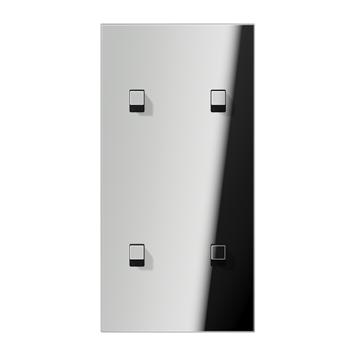

GCR12-25E22 | Plakietka 2-krotna, 2+2 dźwignie | 1,369.86 zł
K505EU | Mechanizm łącznika seryjny | 98.89 zł
K505EU | Mechanizm łącznika seryjny | 98.89 zł
GCR2982 | Ramka 2-krotna, chrom | 301.27 zł
Razem: |  | 1,868.91 zł
Plakietka pojedyńcza, 2 dźwignie, z strzałkami - chrom

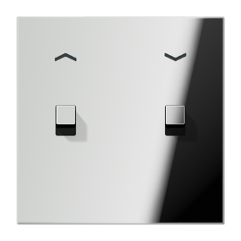

GCR12-5PE22 | Plakietka roletowa | 744.72 zł
K539VEU | Mechanizm do rolet, przyciskowy | 147.72 zł
GCR2981 | Ramka 1-krotna, chrom | 264.99 zł
Razem: |  | 1,157.43 zł

